Sheet1
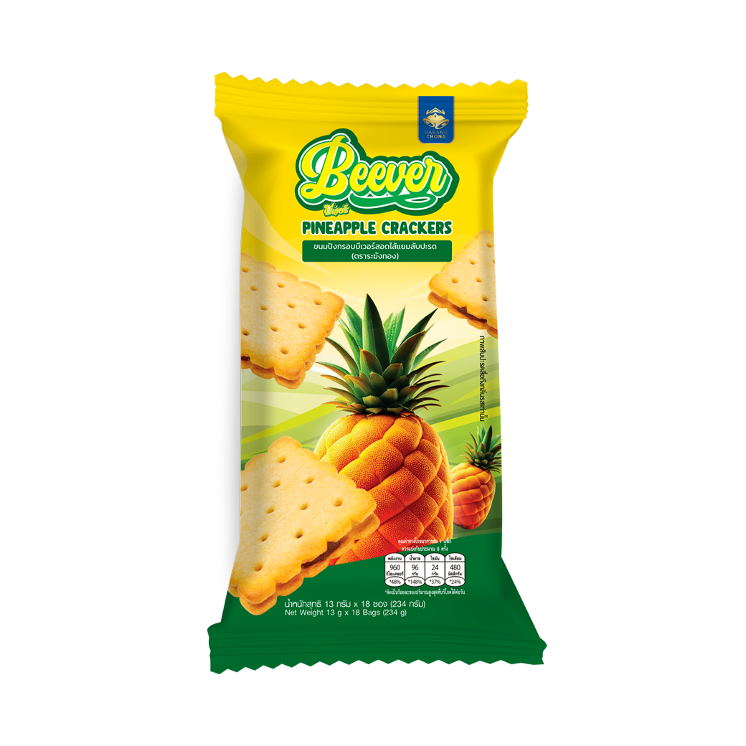

 | เนื้อขนม Beever (BL0-1006)

 | แม่มะลิ แยมสับปะรด XL (ปี๊บ 5 Kg)

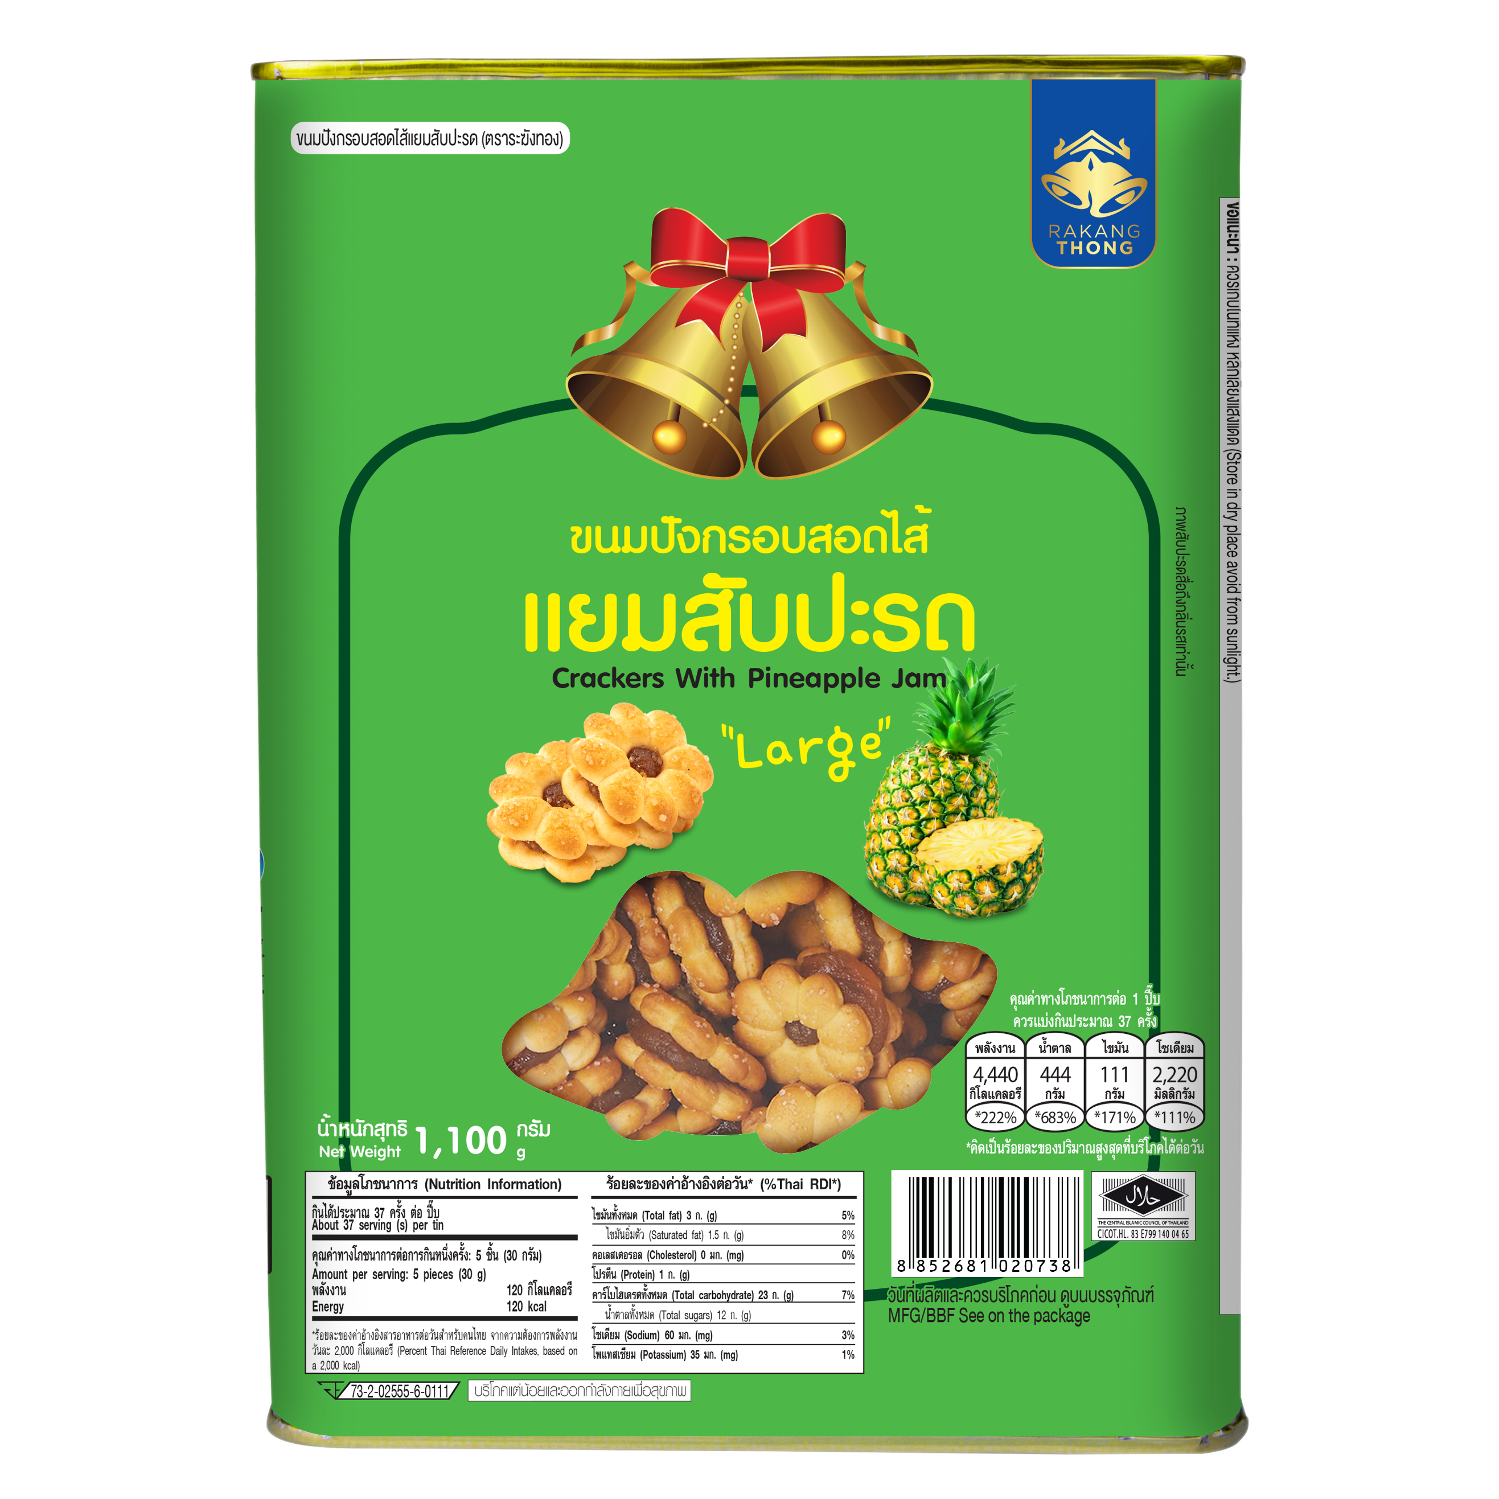

ระฆังทอง แยมสับปะรด Size L (ปี๊บ 1.1 Kg)

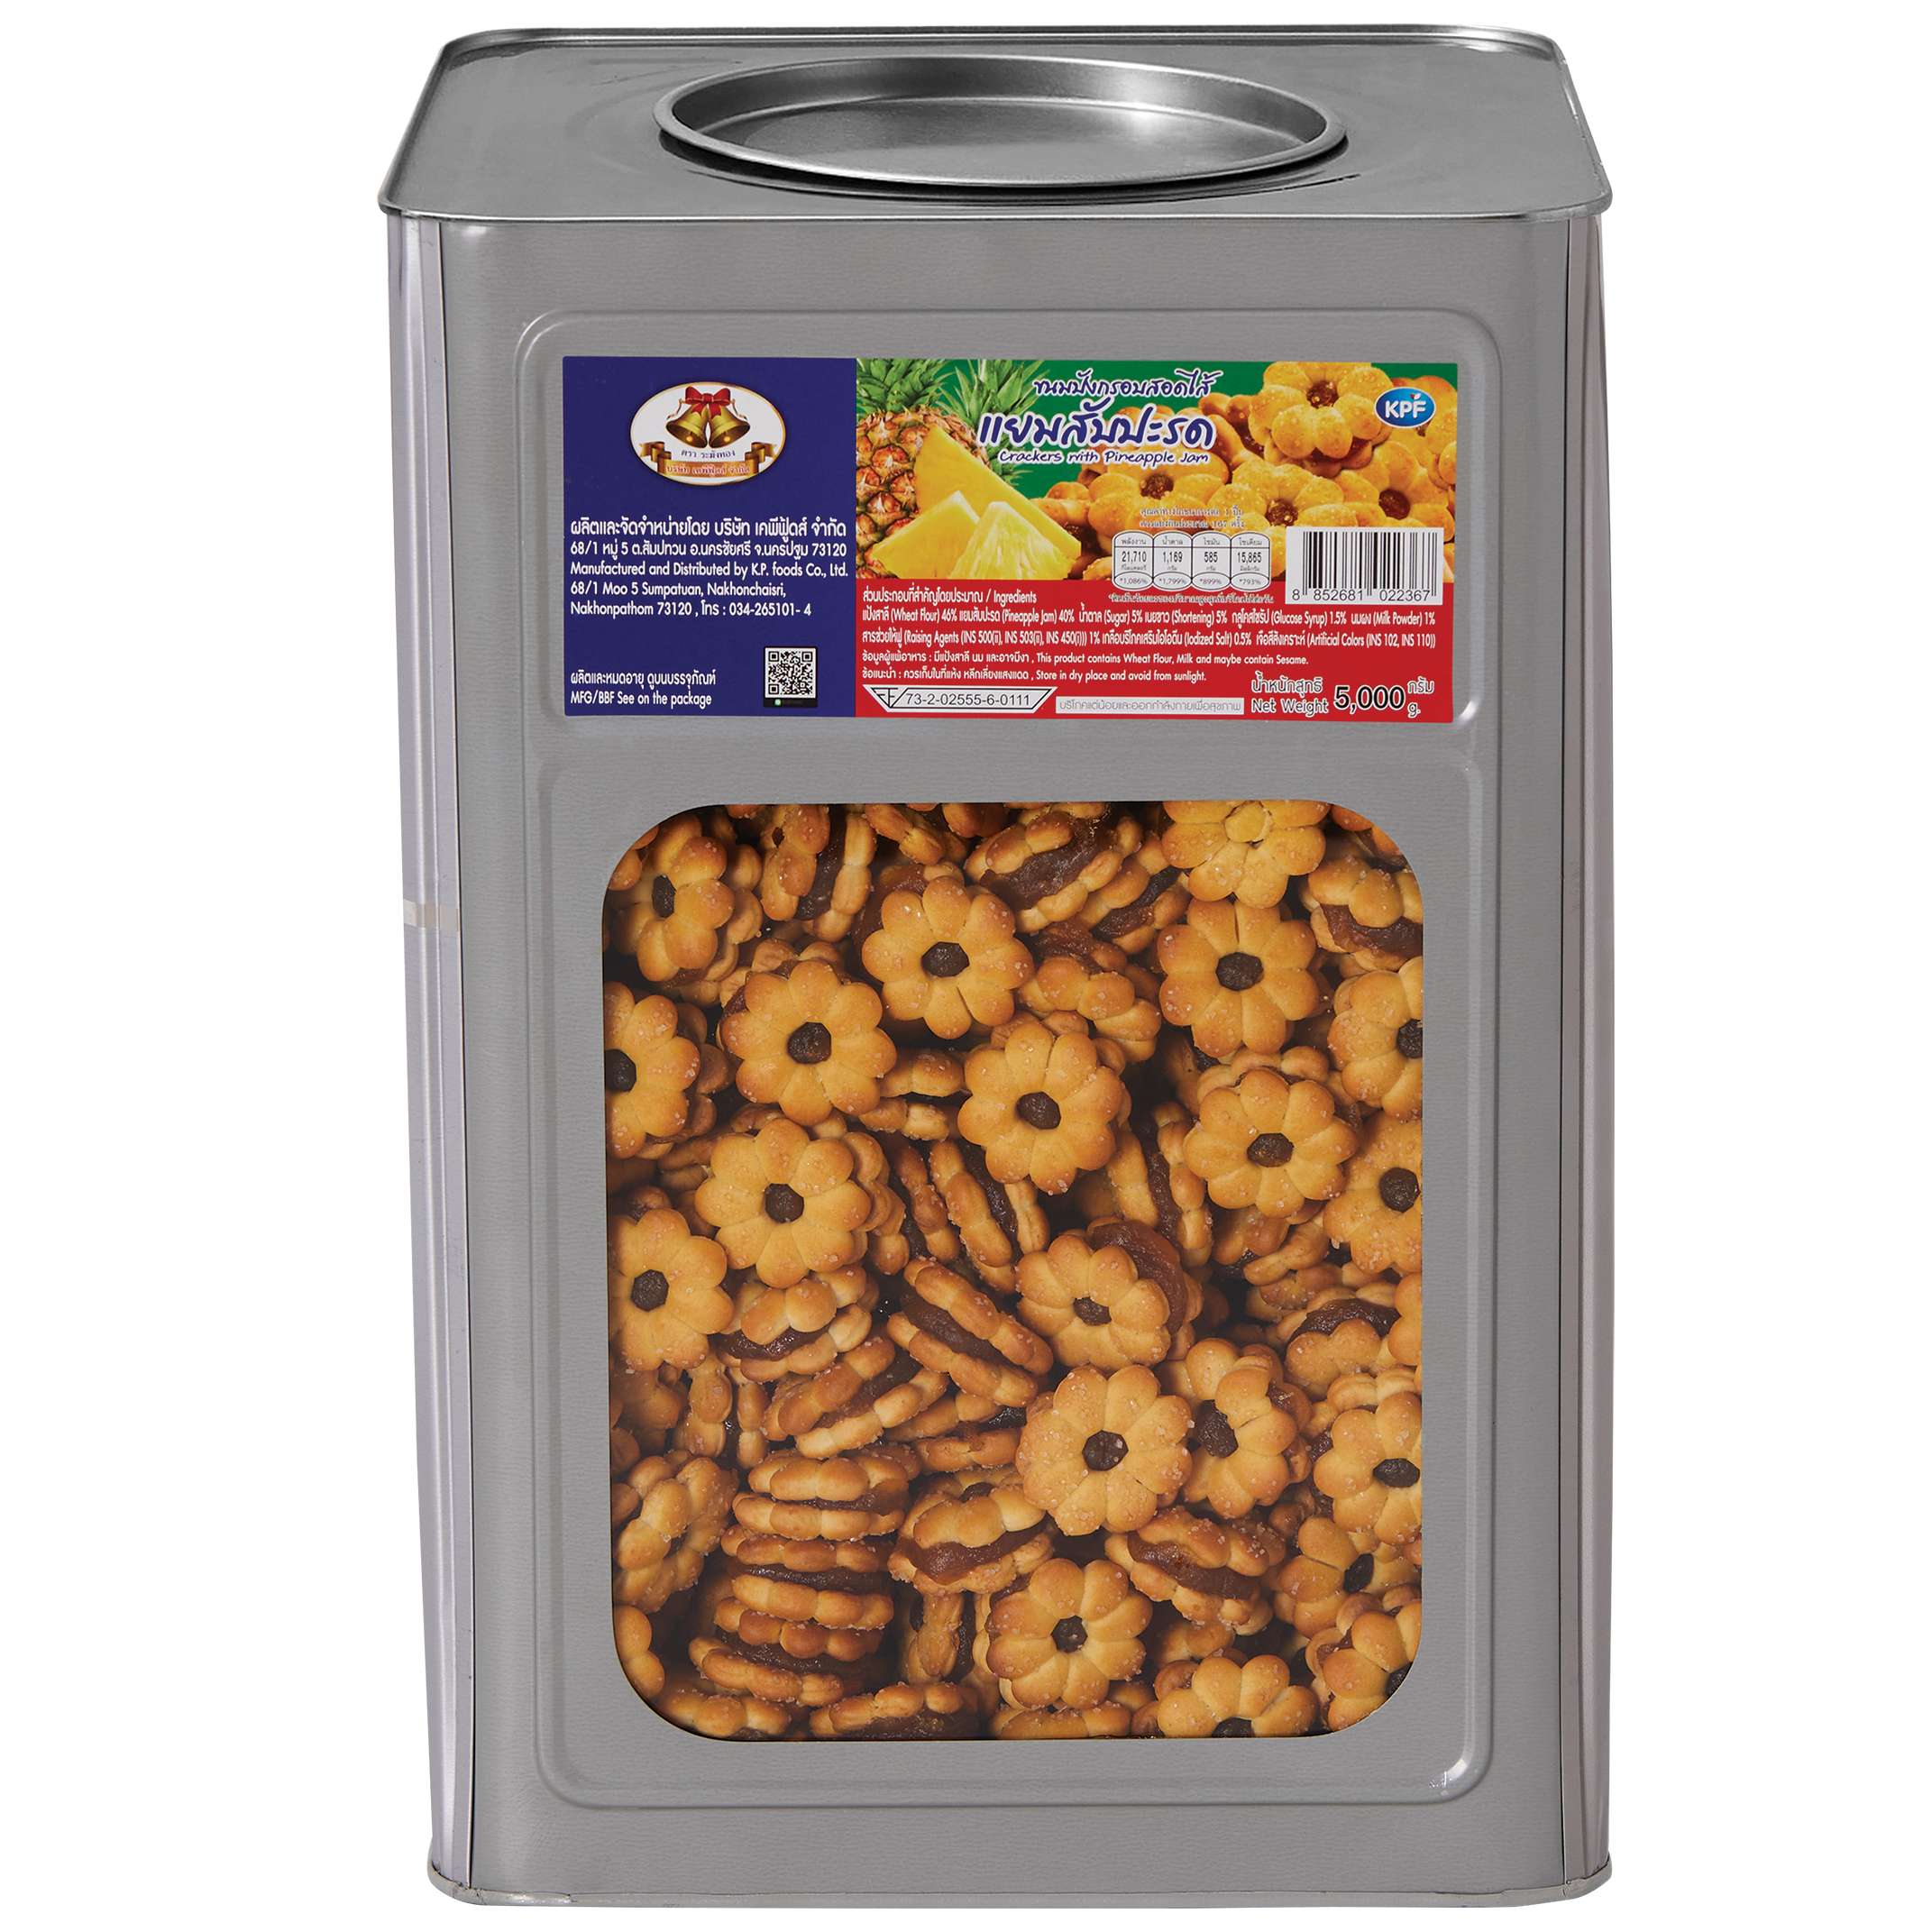

ระฆังทอง แยมสับปะรด SizeXL (ปี๊บ 5 Kg)

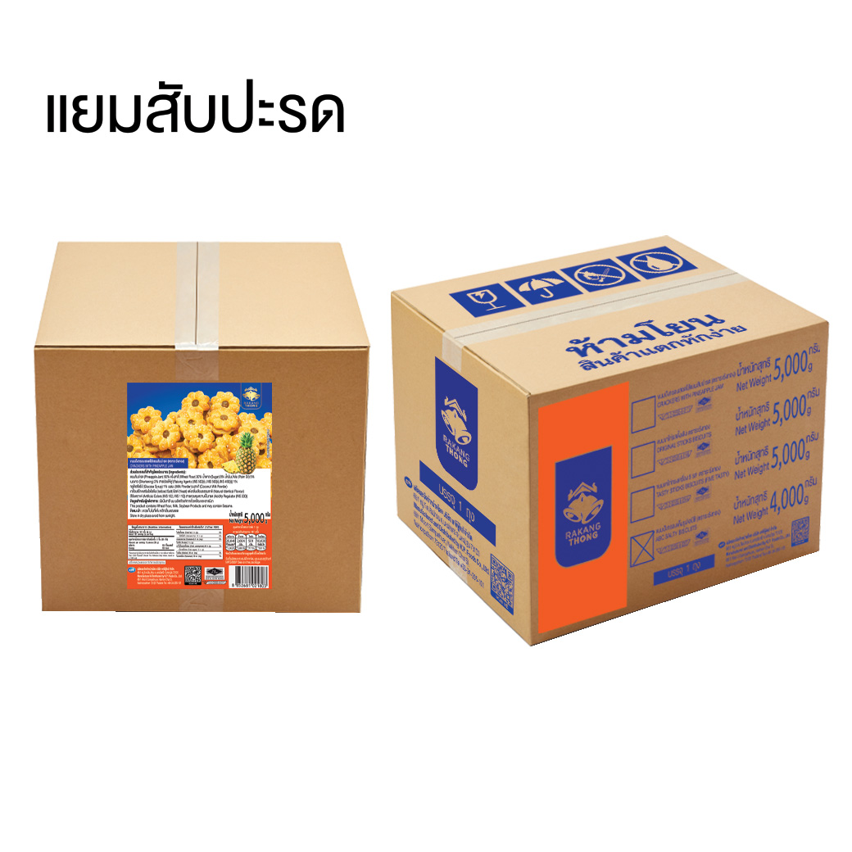

ระฆังทอง แยมสับปะรด SizeXL (ลัง 5 Kg)

